表紙
情報資産特性 |  |  | 部長 | 品質管理 | 課長 | PM | 担当
機密度
保存期間
主管部門
管理番号
発効日 |  |  | / / | / / | / / | / / | / /

画面設計書

S00002_Customer List

■改 版 履 歴
版 | 初版/改版日 | 改定内容 |  |  |  | 改版者 | 承認者
1.00 | 2020-04-01 | Create new |  |  |  | MC-Hai

01-1_概要説明
タイトル |  |  |  |  | 01-1_概要説明 |  |  |  |  |  |  | 管理ＩＤ |  |  |  | 版 |  | 1.00
画面ＩＤ |  |  |  |  | S00002 |  |  |  |  |  |  | 作成日 |  |  | 2020-07-01 | 作成者 |  | MC-Hải
画面名 |  |  |  |  | 査定物件一覧 |  |  |  |  |  |  | 更新日 |  |  |  | 更新者

 | １．Tổng quan màn hình
 |  |  |  |  |  |  |  | Quyền sử dụng
 |  | ・Chức năng hiển thị list customer đã đăng kí |  |  |  |  |  | Màn hình |  | User |  |  |  | Admin
 |  | ・Có thể filter customer theo sales, customer ID, |  |  |  |  |  | S00002_List Customer |  | ○ |  |  |  | ○
 |  |  |  | display name, phone number, email
 |  | ・Có thể chọn customer và edit / copy / block

 | ２．Pre-condition

 |  | （1） User đã login thành công.
 |  | （2） User đã |  |  |  |  |  |  |  |  |  |  |  |  |  |  |  |  | 7
 |  |  |  |  | ・click button [Save] ở MH 「S00003_Cresate/ Edit customer」
 |  |  |  |  | ・hoặc click tab「List customer>」của top menu ở bất kì màn hình nào trong hệ thống Customer

 | ３．Bổ sung

 |  | ・Access URL：
 |  |  | https://$DOMAIN$/customer/list

 |  |  |  |  | Chuyển MH | Popup | Tab khác |  |  |  | ID |  | Transition action |  |  |  | Note
 |  |  |  |  |  |  |  |  |  |  | I1 |  | Chọn menu「List Customer」
 |  |  |  |  |  |  |  |  |  |  | I2 |  | Click「<Save>」ở MH「Customer」

 |  |  |  |  |  |  |  |  |  |  | O1 |  | Click button「<Edit>」ở MH [Customer]

S00003_Create/Edit customer
S00001_Login
I1
O1
S00002 _List Customer
I2

CUSTOMERS
 |  |  |  |  |  |  |  |  | Format | Input/Output |  |  |  | Table name
 |  |  |  |  |  |  |  |  | DB | Input |  |  |  | SALES
 |  |  |  |  |  |  |  |  | DB | Input/Output |  |  |  | CUSTOMERS
 |  |  |  |  |  |  |  |  | DB | Output |  |  |  | CUSTOMER_MAPS

CUSTOMER

SALES
S0002_List Customer

CUSTOMER_MAPS

01-2_画面レイアウト
タイトル |  | 01-2_画面レイアウト | 管理ＩＤ |  | 版 | 1.00
画面ＩＤ |  | S00002 | 作成日 | 2020-07-01 | 作成者 | MC-Hai
画面名 |  | 査定物件一覧 | 更新日 |  | 更新者

1
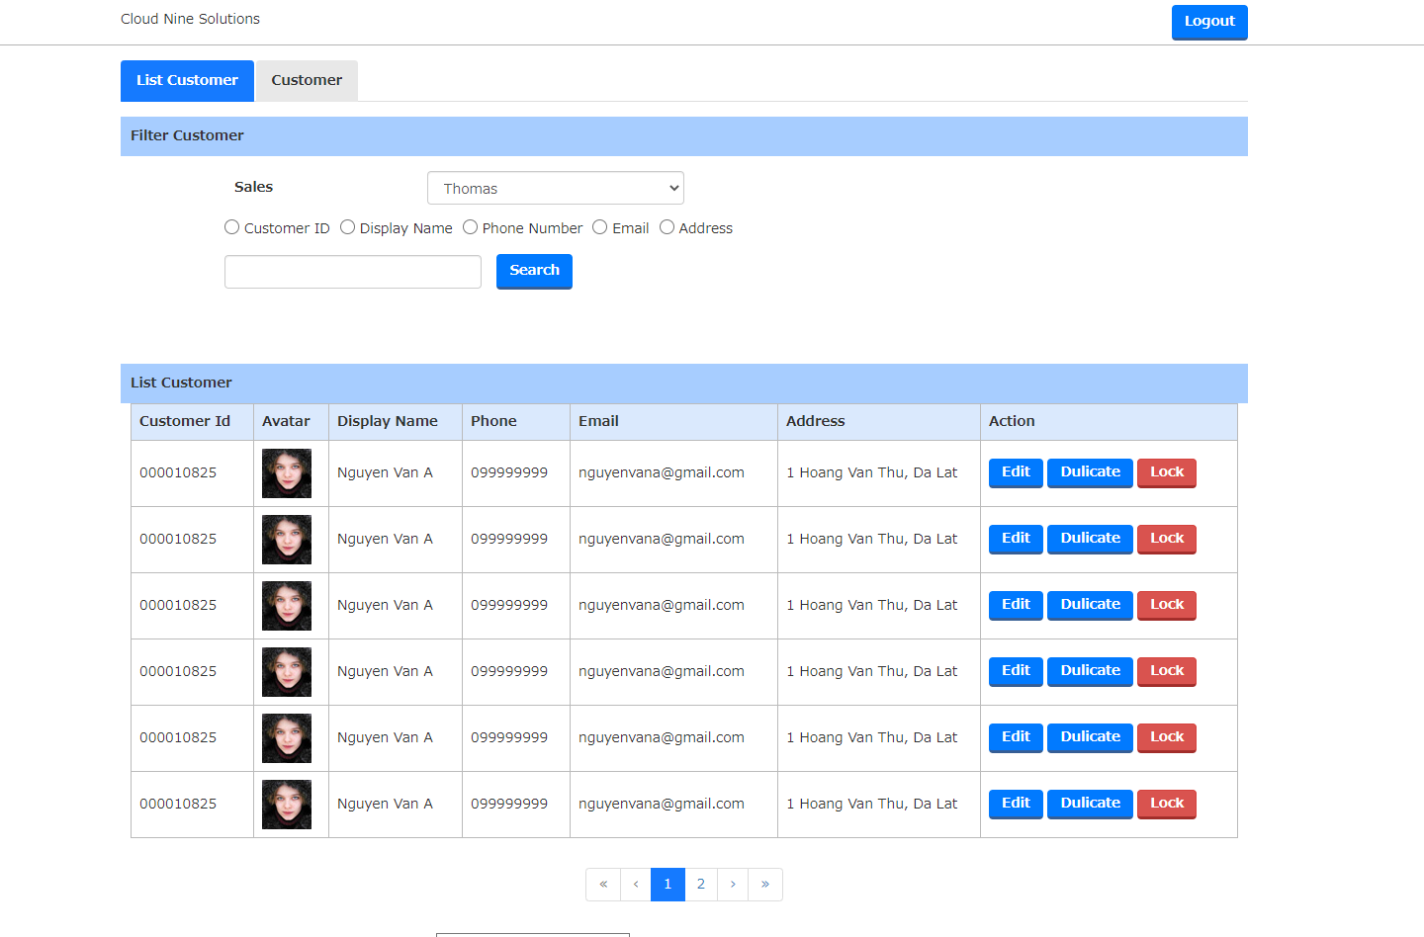

2.2
2.3
2.4
2.1
2

3.1
3.2
3.3
3.4
3.5
3.6
3.7
3.8
3.9

3

3.10

 | ■Trường hợp không có data

4

4.1

